导R3（GVS）具体步骤
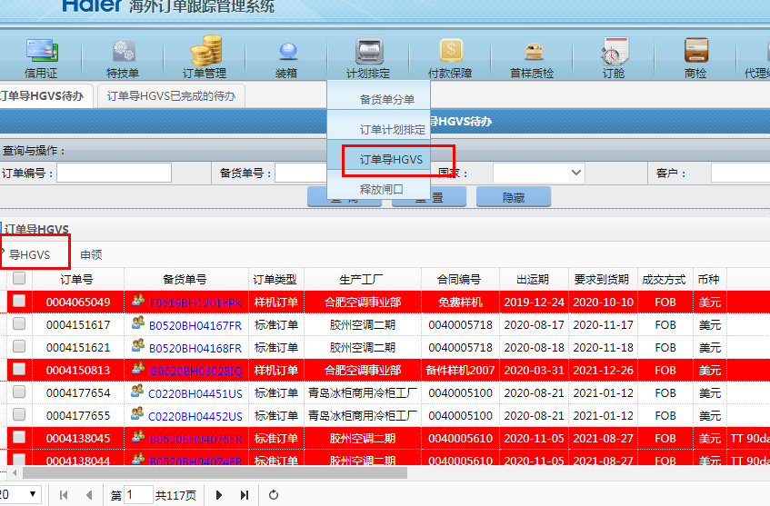
返回 | 1、导R3
 | ZORG类型订单导R3接口是上一家供应商开发的，但在生产环境不通，目前的解决办法是本地启动代码，给业务导过去
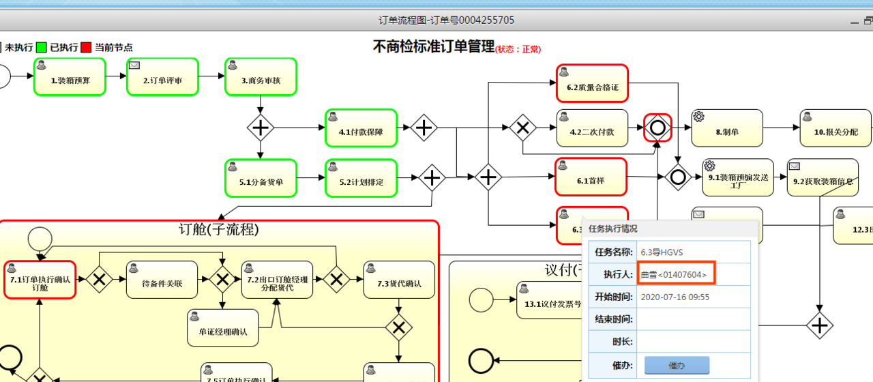
 | 具体执行步骤：
 | A.本地启动项目
 | B.询问客户需要导GVS的订单号
 | C.通过管理员权限及流程图查看执行人的工号；

 | D.用执行人的工号登录本地，执行导GVS

重复数据-重复数据造成收货完成但实际未完成
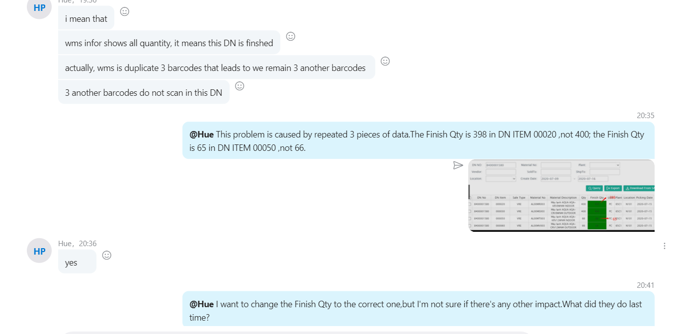
返回 | 处理措施
 |  | 1.根据barcode找到重复数据进行删除
 |  | 2.·找到实际未完成但系统显示完成的DN item
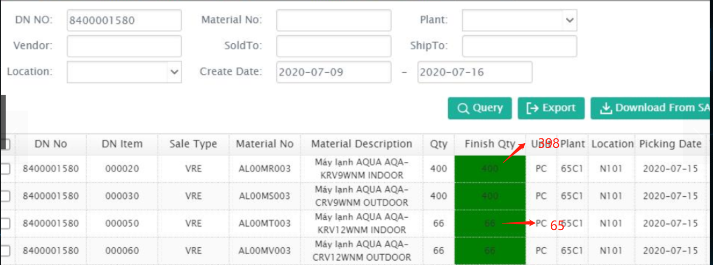
 |  | 3.和业务对发生错误DN item进行确认，把FINAL QTY修改未实际的

备货单号错误
返回

 | 1.如果分备货单重做后，如果会出现：
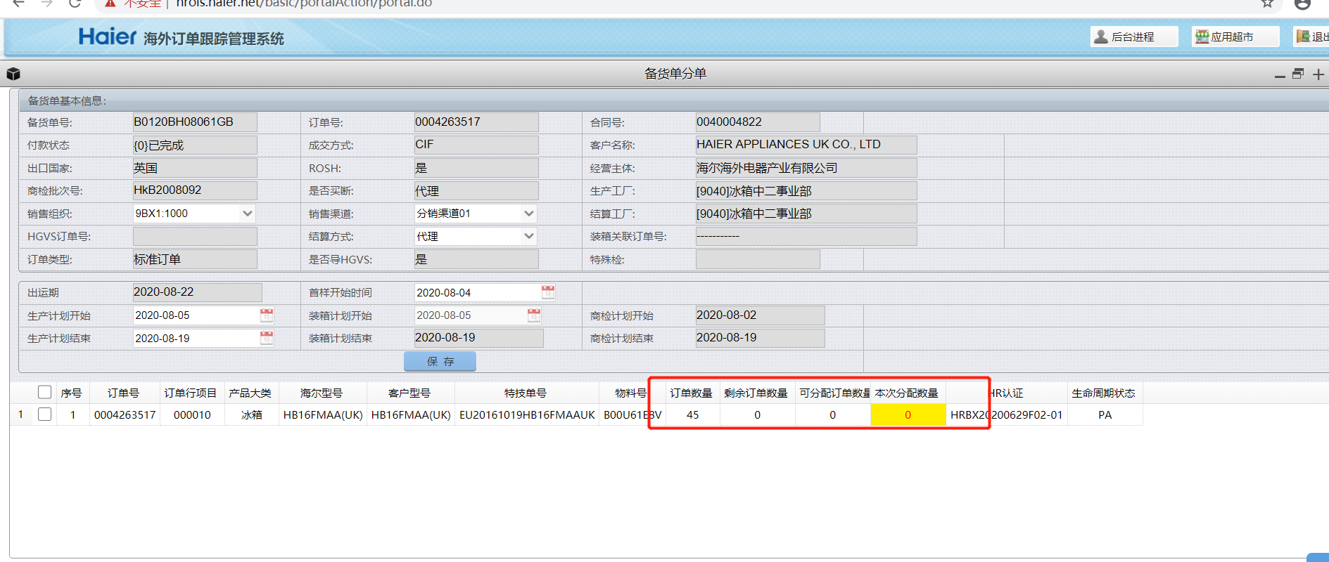

 | 那么说明细表没有删除干净

 | 主表：act_prepare_order
 | 明细表：act_prepare_order_item

 | 特别的如果，查询明细表中的数据，需要用到主表中的备货单号，但是主表中的数据已经删除了，没有备货单号怎么办？？？ 例如：只删除了主表，没有删除明细表

 | 首先，订单号是有的。
 | 通过订单号 可以查询SO_SALES_ORDER_ITEM，这个表中的 ORDER_ITEM_ID
 | ORDER_ITEM_ID 这个字段和act_prepare_order_item里面的ORDER_ITEM_ID是关联起来的

权限申请
普通权限，要求用户走portal，用户找不到路径

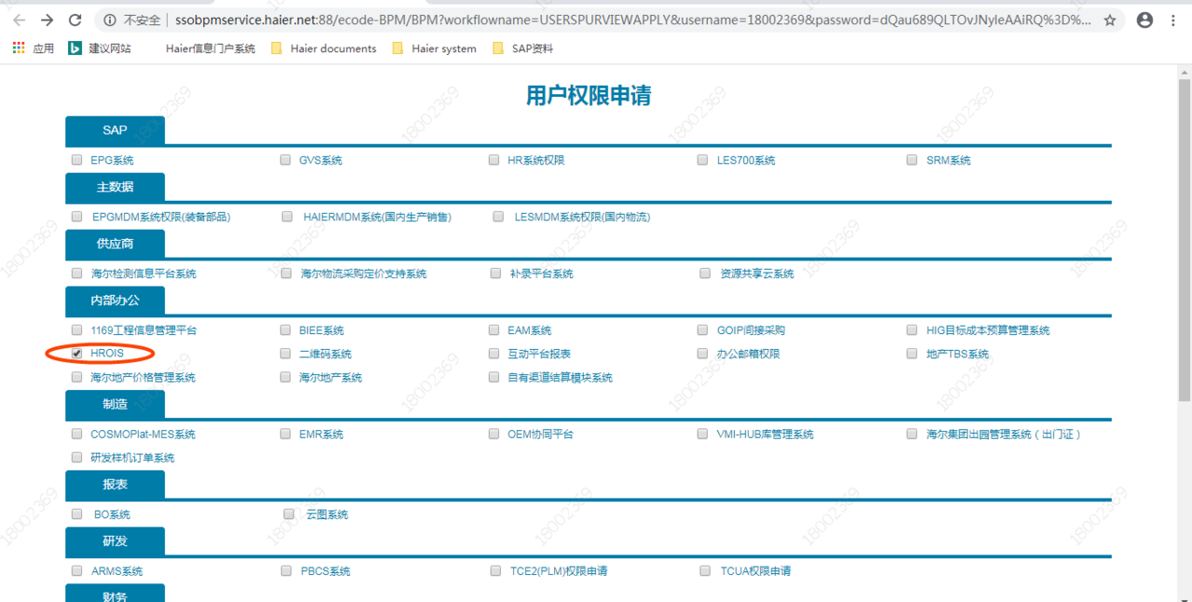

特殊权限 LMS
物流平台账户权限 LMS这个权限需要单独添加,否则就算有了这个菜单的权限也查不出数据来
SELECT* from ACT_LMS_ACCOUNT

